상품제안서
물방울 구슬 거치톡 | 상품코드: F31089

 |  |  |  |  |  |  | 02-412-0044 | www.easy1.co.kr
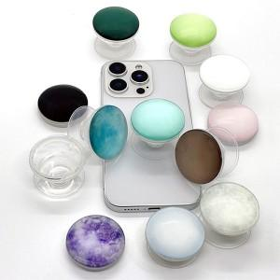

【상세/제작정보】 | ＊기본OPP포장일땐 선물포장 불가합니다. ※라이트핑크,라이트블루,화이트,클리어투명 색상은 레이저인쇄 불가합니다. 칼라인쇄만가능※

【인쇄/포장옵션】 | 레이저, 풀칼라 / 기본지퍼백

【공급단가】 | 수량 | 100~ | 300~ | 500~ | 1,000~ | 3,000~
*VAT별도 | 단가 | 1,650원 | 1,590원 | 1,540원 | 1,480원 | 1,430원

【상품 URL】 | http://www.easy1.co.kr/src/goods_detail.php?gdno=31089

